1
Benutzerdefiniertes Sortieren von Listen

Sortiere die Liste nach den Monaten, beginnend mit Jänner.
Corona Risiko
April | niedrig
Jänner | niedrig
Juli | niedrig
August | mittel
Februar | mittel
Mai | mittel
Klick in die Liste Start > Bearbeiten > Sortieren und Filtern > Benutzerdefiniertes Sortieren
Mai | mittel
November | mittel
April | hoch
Dezember | hoch
Februar | hoch
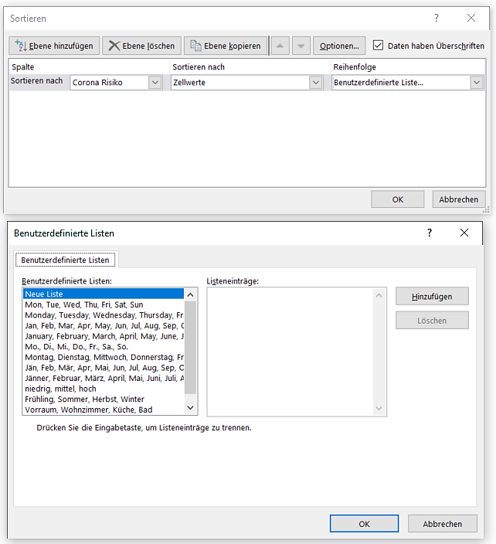
Juli | hoch
Juni | hoch
Juni | hoch
März | hoch
März | hoch
Oktober | hoch
September | hoch

1 (2)
Benutzerdefiniertes Sortieren von Listen

Sortiere die Liste benutzerdefiniert nach niedrig, mittel und hoch.
Corona Risiko
Jänner | niedrig
Februar | mittel
Februar | hoch
März | hoch
März | hoch
April | niedrig
April | hoch
Mai | mittel
Mai | mittel
Juni | hoch
Juni | hoch
Juli | niedrig
Juli | hoch
August | mittel
September | hoch
Oktober | hoch
November | mittel
Dezember | hoch

1 - Lösung
Benutzerdefiniertes Sortieren von Listen

Sortiere die Liste benutzerdefiniert nach niedrig, mittel und hoch.
Corona Risiko
Jänner | niedrig
April | niedrig
Juli | niedrig
Februar | mittel
Mai | mittel
Mai | mittel
August | mittel
November | mittel
Februar | hoch
März | hoch
März | hoch
April | hoch
Juni | hoch
Juni | hoch
Juli | hoch
September | hoch
Oktober | hoch
Dezember | hoch

2
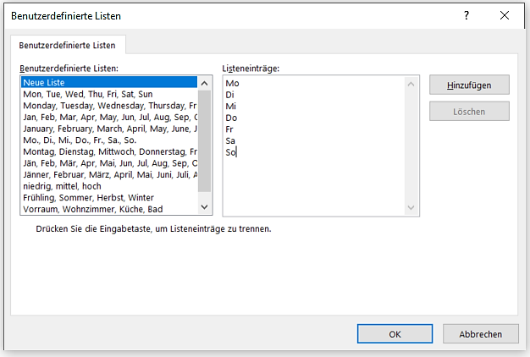
Erstelle eine benutzerdefinierte Liste beginnend mit Mo, Die... bis So. Wende diese Liste an.
 | Sonnenstunden
So | 2
Mo | 4
Di | 5
Mi | 1
Do | 0
Fr | 3
Klick in die Liste.
Start > Bearbeiten > Sortieren und Filtern > Benutzerdefiniertes Sortieren
Benutzerdefinierte Listen
(Vorhanden ist nur eine Liste mit Mo. Di. usw, daher eine neue Liste mit Wochentagen ohne Punkt!)
Sa | 8
So | 8
Mo | 3
Di | 1
Mi | 0
Do | 7

2 - Lösung
Erstelle eine benutzerdefinierte Liste beginnend mit Mo, Die... bis So. Wende diese Liste an.
 | Sonnenstunden
Mo | 4
Mo | 3
Di | 5
Di | 1
Mi | 1
Mi | 0
Klick in die Liste.
Start > Bearbeiten > Sortieren und Filtern > Benutzerdefiniertes Sortieren
Benutzerdefinierte Listen
(Vorhanden ist nur eine Liste mit Mo. Di. usw, daher eine neue Liste mit Wochentagen ohne Punkt!)
Do | 0
Do | 7
Fr | 3
Sa | 8
So | 2
So | 8

3
Einkaufsliste |  |  |  |  |  |  | Erledigt? | Artikel | Kategorie | Menge | Preis | Preis pro Artikel | Marke/Kommentare
 |  |  |  |  |  |  |  | Orangen |  | >0
Erledigt? | Artikel | Kategorie | Menge | Preis | Preis pro Artikel | Marke/Kommentare |  | Äpfel |  | >0
 | Orangen | Obst und Gemüse | 3 | 25.00 € | 75.00 €
Filtere dieTabelle so, dass nur die Artikel Orangen und Äpfel mit einer jeweiligen Mengenangabe angezeigt werden. Verwende den erweiterten Filter.
Trage im Kriterienbereich die entsprechenden Kriterien ein.
 | Äpfel | Obst und Gemüse | 4 | 30.00 € | 120.00 €
 | Bananen | Obst und Gemüse | 3 | 25.00 € | 75.00 €
 | Salat | Obst und Gemüse | 4 | 30.00 € | 120.00 €
Klick in die Liste
Start > Daten > Sortieren und Filtern > Erweitert
Verwende für den Kriterienbereich L1:R3.
 | Tomaten | Obst und Gemüse | 3 | 25.00 € | 75.00 €
 | Milch | Milchprodukte |  | 30.00 € | 0.00 €
 | Käse | Milchprodukte | 3 | 25.00 € | 75.00 €
 | Eier | Milchprodukte | 4 | 30.00 € | 120.00 €
 | Hüttenkäse | Milchprodukte | 3 | 25.00 € | 75.00 €
 | Rindfleisch | Fleisch |  | 30.00 € | 0.00 €
 | Geflügel | Fleisch | 3 | 25.00 € | 75.00 €
 | Schinken | Fleisch | 4 | 30.00 € | 120.00 €
 | Saft | Getränke | 3 | 25.00 € | 75.00 €
 | Kaffee | Getränke |  | 30.00 € | 0.00 €
 | Tee | Getränke | 3 | 25.00 € | 75.00 €
 | Wasser | Getränke | 4 | 30.00 € | 120.00 €
 | Nudeln | Teigwaren | 3 | 25.00 € | 75.00 €
 | Reis | Teigwaren |  | 30.00 € | 0.00 €
 | Konserve | Suppe | 3 | 25.00 € | 75.00 €
 | Trockenmischung | Suppe | 4 | 30.00 € | 120.00 €
 | Brot | Backwaren | 3 | 25.00 € | 75.00 €
 | Kartoffelchips | Snacks |  | 30.00 € | 0.00 €
 | Brezeln | Snacks | 3 | 25.00 € | 75.00 €
 | Speiseeis | Snacks | 4 | 30.00 € | 120.00 €
 | Kekse | Snacks |  | 25.00 € | 0.00 €
 | Pappteller | Vorrat | 4 | 30.00 € | 120.00 €
 | Servietten | Vorrat |  | 25.00 € | 0.00 €

3 Lösung
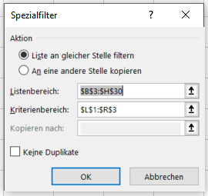
Einkaufsliste |  |  |  |  |  |  | Erledigt? | Artikel | Kategorie | Menge | Preis | Preis pro Artikel | Marke/Kommentare
 |  |  |  |  |  |  |  | Orangen |  | >0
Erledigt? | Artikel | Kategorie | Menge | Preis | Preis pro Artikel | Marke/Kommentare |  | Äpfel |  | >0
Filtere dieTabelle so, dass nur die Artikel Orangen und Äpfel mit einer jeweiligen Mengenangabe angezeigt werden. Verwende den erweiterten Filter.
Trage im Kriterienbereich die entsprechenden Kriterien ein.
 | Orangen | Obst und Gemüse | 3 | 25.00 € | 75.00 €
 | Äpfel | Obst und Gemüse | 4 | 30.00 € | 120.00 €

